AMP
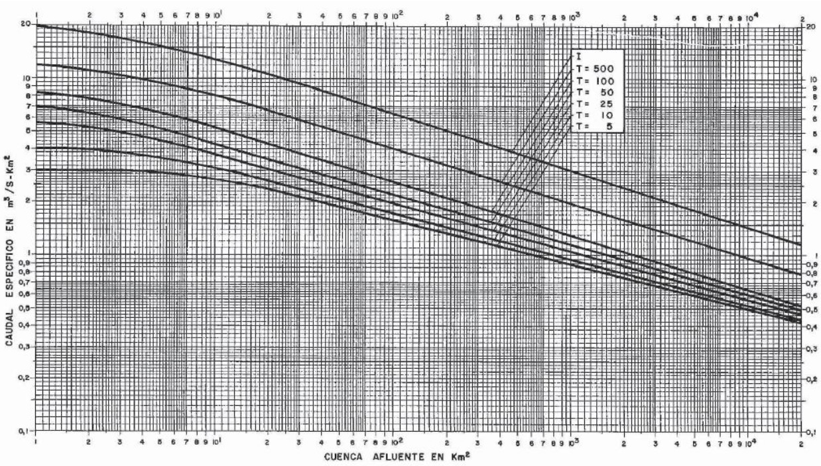
S | Q5 | Q10 | Q25 | Q50 | Q100 | Q500 | I
100 | 1.6 | 1.85 | 1.9 | 2.3 | 2.6 | 4 | 6.2
150 | 1.4 | 1.55 | 1.75 | 1.95 | 2.4 | 3.5 | 5.6
200 | 1.3 | 1.45 | 1.6 | 1.8 | 2.2 | 3.2 | 5
500 | 1.05 | 1.16 | 1.27 | 1.41 | 1.6 | 2.3 | 3.5
1000 | 0.9 | 0.95 | 1.05 | 1.15 | 1.3 | 1.95 | 3
2000 | 0.75 | 0.8 | 0.85 | 0.95 | 1.05 | 1.6 | 2.4
5000 | 0.58 | 0.62 | 0.68 | 0.73 | 0.8 | 1.2 | 1.75
10000 | 0.5 | 0.52 | 0.55 | 0.6 | 0.63 | 0.95 | 1.45
15000 | 0.45 | 0.47 | 0.5 | 0.53 | 0.56 | 0.85 | 1.26
20000 | 0.42 | 0.44 | 0.46 | 0.49 | 0.52 | 0.79 | 1.18

